Hoja1
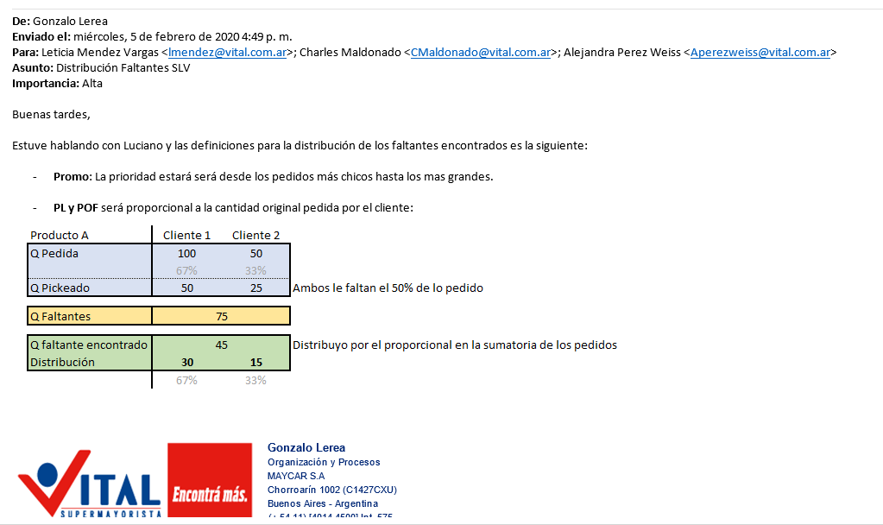

Producto A |  |  | Producto A
 | Cliente 1 | Cliente 2 |  | Cliente 1 | Cliente 2
Q pedida | 100 | 50 | Q pedida | 100 | 50
 | 67% | 33% |  | 67% | 33%
Q pikeada | 50 | 25 | Q pikeada | 70 | 5
faltante | 50 | 25 | faltante | 30 | 45
porcentaje de faltante | 67% | 33% | porcentaje de faltante | 40% | 60% | indica: el pidio más se le da más
total faltante | 75 |  | total faltante | 75
Q faltante encontrado | 45 |  | Q faltante encontrado | 45
Distribucion | 30 | 15 | Distribucion | 30 | 15
Distribucion p fa | 30 | 15 | Distribucion P fa | 18 | 27 | indica: el que le falte más se le da más

Producto A |  |  | Producto A
 | Cliente 1 | Cliente 2 |  | Cliente 1 | Cliente 2
Q pedida | 100 | 50 | Q pedida | 100 | 50
 | 67% | 33% |  | 67% | 33%
Q pikeada | 90 | 5 | Q pikeada | 10 | 45
faltante | 10 | 45 | faltante | 90 | 5
porcentaje de faltante | 18% | 82% | porcentaje de faltante | 95% | 4%
Total faltante | 55 |  | total faltante | 95
Q faltante encontrado | 45 |  | Q faltante encontrado | 45
Distribucion | 30 | 15 | Distribucion | 30 | 15
Distribucion p fa | 8 | 37 | Distribucion p fa | 43 | 2

